日期操作
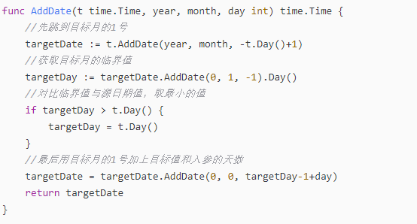
time1 := "2022/07/04 17:40:06"
t1, err1 := time.Parse("2006/01/02 15:04:05", time1)

time2 := "2022/07/04 17:40:07"
t2, err2 := time.Parse("2006/01/02 15:04:05", time2)

if t1.Before(t2) {
fmt.Printl("true")
}

用于比较的函数还有
After，Equal

获取当前时间
time.Now()

两个日期的时间差
a, _ := time.Parse("2006-01-02", "2017-09-01")
b, _ := time.Parse("2006-01-02", "2018-03-11")
d := a.Sub(b)

fmt.Println(d.Hours() / 24)

获取当前时间戳
timeUnix := time.Now().Unix() | 单位秒
timeUnixNano := time.Now().UnixNano() | 单位纳秒

将时间戳格式化
time.Now().Format("2006-01-02 15:04:05)

将Int64 格式时间戳，转为time格式
time.Unix(1562555859, 0)

将str格式时间转时间戳
time.Parse("2006/01/02 15:04:05").Unix()

获取1分钟之前的时间

m, _ := time.ParseDuration("-1m")
result := currentTime.Add(m)

fmt.Println(result)
fmt.Println(result.Format("2006/01/02 15:04:05"))

判断一个时间相比另外一个时间过去了多久
startTime := time.Now()
time.Sleep(time.Second * 5)

fmt.Println("离现在过去了：", time.Since(startTime))

go时间/时间戳操作大全 - SegmentFault 思否

t := time.Now()
addOneHour := t.Add(time.Hour)
addTwoHour := t.Add(2 * time.Hour)
fmt.Println("ﾔﾓ1ﾐ｡ﾊｱ｣ｺ", addOneHour)
fmt.Println("ﾔﾓ2ﾐ｡ﾊｱ｣ｺ", addTwoHour)

subTwoHour := t.Add(-2 * time.Hour)
fmt.Println("ｼ･2ﾐ｡ﾊｱ｣ｺ", subTwoHour)

addDate := t.AddDate(1, 0, 0)
fmt.Println("ﾔﾓ1ﾄ凜ｺ", addDate) // 2021-10-24 22:10:53.328973 +0800 CST

subDate := t.AddDate(-1, 0, 0)
fmt.Println("ｼ･1ﾄ凜ｺ", subDate) // 2019-10-24 22:10:53.328973 +0800 CST

before := t.Before(t.Add(time.Hour))
fmt.Println("before｣ｺ", before)

after := t.After(t.Add(time.Hour))
fmt.Println("after｣ｺ", after)

AddDate避坑

Sheet6
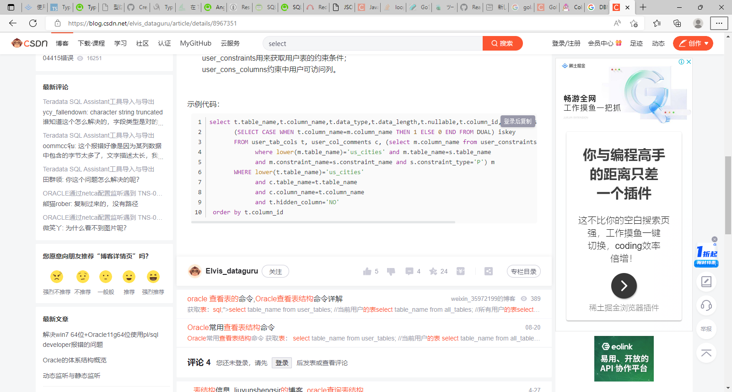
Go语言连接Oracle（就我这个最全） (itxueyuan.com)

Go链接Oracle

Oracle查看表结构的几种方法_Elvis_dataguru的博客-CSDN博客_oracle查询表结构

